Datos
 | I) NOTAS A LOS ESTADOS FINANCIEROS
 | AL 31 DE DICIEMBRE 2025
 |  | Con el propósito de dar cumplimiento a los artículos 46 y 49 de la Ley General de Contabilidad Gubernamental, y de revelar información aclaratoria y explicativa de los rubros y saldos reflejados
 | en los estados financieros del Municipio de Juarez Hidalgo, se presentan tres tipos de notas que acompañan a los estados financieros

 |  | a) | Notas de desglose;
 |  | b) | Notas de memoria (cuentas de orden), y
 |  | c) | Notas de gestión administrativa.

 | a) NOTAS DE DESGLOSE

 |  | I) | NOTAS AL ESTADO DE SITUACIÓN FINANCIERA
 |  | Activo
 |  | · | Efectivo y Equivalentes
 |  |  | Referente al rubro de Bancos menciona las cuentas bancarias de todos los fondos que se aperturaron derante el ejercicio y su saldo real es el que se muestra en las conciliaciones bancarias de cada periodo. Asi mismo, en este rubro se reflejan los remanentes de ejercicios anteriores de diversos fondos pendientes por ejercer.

 |  |  | A continuación se relacionan las cuentas que integran el rubro de efectivo y equivalentes:

 |  |  |  |  | Concepto |  |  |  | 2025 |  |  | 2024
 |  |  |  |  | BANCOS/TESORERÍA |  |  |  | $ 2,398,044.79 |  |  | $ 4,708,784.07
 |  |  |  |  | INVERSIONES TEMPORALES (HASTA 3 MESES) |  |  |  | $ 0.00 |  |  | $ 0.00
 |  |  |  |  | FONDOS CON AFECTACIÓN ESPECÍFICA
 |  |  |  |  | Suma |  |  |  | $2,398,044.79 |  |  | $4,708,784.07

 |  |  | Bancos/Tesorería
 |  |  | Representa el monto de efectivo disponible propiedad del Municipio de JUAREZ, en instituciones bancarias, su importe se integra por:

 |  |  |  |  |  |  | Banco |  |  | Importe
 |  |  |  |  |  |  | REPO |  |  | $ 595.02
 |  |  |  |  |  |  | FONDO GENERAL DE PARTICIPACIONES |  |  | $ 408,243.66
 |  |  |  |  |  |  | FFM |  |  | $ 1,787,613.03
 |  |  |  |  |  |  | FORTAMUN |  |  | $ 2,851.47
 |  |  |  |  |  |  | Suma |  |  | $2,199,303.18

 |  | · | Derechos a recibir Efectivo y Equivalentes y Bienes o Servicios a Recibir

 |  |  |  | Concepto |  |  |  |  |  | 2025 |  |  | 2024
 |  |  |  | DERECHOS A RECIBIR EFECTIVO O EQUIVALENTES |  |  |  |  |  | $ 1,088,122.29 |  |  | $ 1,134,088.43
 |  |  |  | DERECHOS A RECIBIR BIENES O SERVICIOS |  |  |  |  |  | $ 1,916,847.74 |  |  | $ 1,164,998.45

 |  |  |  | Suma |  |  |  |  |  | $3,004,970.03 |  |  | $2,299,086.88

 |  |  | Deudores Diversos por Cobrar a Corto Plazo

 |  | · | Bienes Muebles, Inmuebles e Intangibles
 |  |  | En lo que respecta al rubro de Bienes Muebles , Inmuebles e Intangibles su registro contable se lleva acabo como lo establecen las Normas de Información Financiera, la propia Ley General de Contabilidad Gubernamental y las Normas emitidas por el CONAC, mismos que en el Estado de Situación Financiera se muestran con su valor hitórico de adquisición y el importe de las depreciaciones y Amortizaciones de los bienes a los que corresponde aplicar estos procedimientos bajo el "método de linea recta" señalado poer el CONAC.Asi mismo se lleva por separado el control de Inventariosde dichos bienes, en los que se registra su número de inventario, cantidad, descripción, factura, número de resguardo, área de asignación , depreciación y amortizacion, el cual se encuentra conciliado con los registros contables y con el inventario fisico, cumpliendo siempre los lineamientos establecidos en las Reglas deRegistro y Valoración del Patrimonio emitidas por dicho Organo Técnico.

 |  |  | Bienes Inmuebles
 |  |  | Se integra de la siguiente manera:

 |  |  |  | Concepto |  |  |  | 2025 |  |  | 2024
 |  |  |  | TERRENOS |  |  |  | 763,500.00 |  |  | 763,500.00
 |  |  |  | VIVIENDAS |  |  |  | - |  |  | -
 |  |  |  | Total | BIENES INMUEBLES, INFRAESTRUCTURA Y CONSTRUCCIONES EN PROCESO |  |  | 763,500.00 |  |  | 763,500.00

 |  |  | Bienes Muebles, Intangibles y Depreciaciones
 |  |  | Se integran de la siguiente manera:

 |  |  |  |  | Concepto |  |  |  | 2025 |  |  | 2024
 |  |  |  |  | MOBILIARIO Y EQUIPO DE ADMINISTRACIÓN |  |  |  | $ 1,869,194.24 |  |  | $ 1,685,229.24
 |  |  |  |  | MOBILIARIO Y EQUIPO EDUCACIONAL Y RECREATIVO |  |  |  | $ 27,127.35 |  |  | $ 27,127.35
 |  |  |  |  | VEHÍCULOS Y EQUIPO DE TRANSPORTE |  |  |  | $ 3,745,401.50 |  |  | $ 3,222,901.50
 |  |  |  |  | MAQUINARIA, OTROS EQUIPOS Y HERRAMIENTAS |  |  |  | $ 307,206.97 |  |  | $ 307,206.97
 |  |  |  |  | Total | BIENES MUEBLES |  |  | 5,948,930.06 |  |  | 5,242,465.06

 |  |  |  |  | Concepto |  |  |  | 2025 |  |  | 2024
 |  |  |  |  | SOFTWARE |  |  |  | $ 86,894.62 |  |  | $ 71,894.62
 |  |  |  |  | LICENCIAS |  |  |  | $ 4,628.40 |  |  | $ 4,628.40
 |  |  |  |  | Total | ACTIVOS INTANGIBLES |  |  | $ 91,523.02 |  |  | $ 76,523.02

 |  |  |  |  | Depreciaciones

 |  |  |  |  | Concepto |  |  |  | 2025 |  |  | 2024
 |  |  |  |  | DEPRECIACIÓN ACUMULADA DE BIENES MUEBLES |  |  |  | $ 359,292.05 |  |  | $ 359,292.05
 |  |  |  |  | Total | DEPRECIACIÓN, DETERIORO Y AMORTIZACIÓN ACUMULADA DE BIENES |  |  | $ 359,292.05 |  |  | $ 359,292.05

 |  | Pasivo
 |  |  | En el rubro de Retenciones y Contribuciones por pagar a C.P incluye el Impuesto sobre la Renta retenido a trabajadores por sueldos y salarios, retenciones por servicio de Arrendamiento y Honorarios

 |  |  |  |  |  | Concepto |  | 2025 |  |  | 2024
 |  |  |  |  |  | PASIVO CIRCULANTE |  | $ 1,150,715.71 |  |  | $ 963,182.31
 |  |  |  |  |  | PASIVO NO CIRCULANTE
 |  |  |  |  |  | Suma de Pasivo |  | $1,150,715.71 |  |  | $963,182.31

 |  | · | Pasivo Circulante
 |  |  | Destacan entre las principales partidas del Pasivo Circulante las siguientes:

 |  |  |  |  | Concepto |  |  |  |  |  |  | Importe
 |  |  |  |  | SERVICIOS PERSONALES POR PAGAR A CORTO PLAZO |  |  |  |  |  |  | $ 0.00
 |  |  |  |  | RETENCIONES Y CONTRIBUCIONES POR PAGAR A CORTO PLAZO |  |  |  |  |  |  | $ 150,907.87
 |  |  |  |  | INGRESOS POR CLASIFICAR |  |  |  |  |  |  | $ 0.00
 |  |  |  |  | PROVEEDORES POR PAGAR A CORTO PLAZO |  |  |  |  |  |  | $ 0.00
 |  |  |  |  | OTRAS CUENTAS POR PAGAR A CORTO PLAZO |  |  |  |  |  |  | $ 0.00
 |  |  |  |  | Suma PASIVO CIRCULANTE |  |  |  |  |  |  | $150,907.87

 |  | II) | NOTAS AL ESTADO DE ACTIVIDADES
 |  |  | Ingresos de Gestión
 |  |  | Respecto a este Estado Financiero el rubro de Ingresos de Gestión corresponde a Impuestos, Derechos, Productos y Aprovechamientos e Ingresos por Venta de Bienes y Servicios, mismos que representan el importe recaudado de manera ordinaria durante el presente ejercicio fiscal por concepto de Recursos Propios, así como de Participaciones Estatales y Aportaciones Federales recibidas. Los importes de los intereses generados en las cuentas bancarias productivas de los diferentes fondos.

 |  |  |  |  | Concepto |  |  |  |  |  |  | Importe
 |  |  |  |  | FORTAMUN
 |  |  |  |  | FISM
 |  |  |  |  | Subtotal Aportaciones |  |  |  |  |  |  | $-
 |  |  |  |  | RENDIMIENTOS |  |  |  |  |  |  | $ 0.00
 |  |  |  |  | FONDO DE CONTINGENCIAS IV CONVENIO |  |  |  |  |  |  | $ 0.00
 |  |  |  |  |  |  |  |  |  |  |  | $ 0.00
 |  |  |  |  | Subtotal Capacitación y Consultoría |  |  |  |  |  |  | $-
 |  |  |  |  |  |  |  |  |  |  |  | $ 0.00
 |  |  |  |  | Subtotal Venta de Publicaciones |  |  |  |  |  |  | $-
 |  |  |  |  |  |  |  |  |  |  |  | $ 0.00
 |  |  |  |  | Subtotal Otros |  |  |  |  |  |  | $-
 |  |  |  |  | ARRENDAMIENTO DE BIENES MUEBLES E INMUEBLES PROPIEDAD DEL MUNICIPIO |  |  |  |  |  |  | $ 0.00
 |  |  |  |  | Subtotal Productos Financieros |  |  |  |  |  |  | $-
 |  |  |  |  | Suma |  |  |  |  |  |  | $-

 |  |  | Gastos y Otras Pérdidas:
 |  |  | En el rubro de egresos , las partidas se muestran en forma acumulativa durante dicho periodo, las cuales incluyen Gastos de Funcionamiento, Transferencias, Subsidios y Otras Ayudas; y Otros Gastos, mismos que contienen los importes por Depreciaciones y Amortizaciones correspondientes al periodo, todas las partidas mencionadas muestran saldos reales de las operaciones efectuadas por esta Administración , asi mismo se encuentran respaldadas con la documentación comprobatoria correspondiente.
...
 |  | V) | CONCILIACIÓN ENTRE LOS INGRESOS PRESUPUESTARIOS Y CONTABLES, ASÍ COMO ENTRE LOS EGRESOS PRESUPUESTARIOS Y LOS GASTOS CONTABLES

 |  | La conciliación se presentará atendiendo a lo dispuesto por el Acuerdo por el que se emite el formato de conciliación entre los ingresos presupuestarios y contables,
 | así como entre los egresos presupuestarios y los gastos contables.

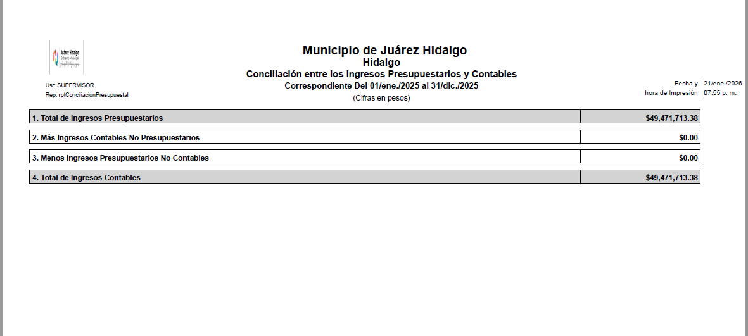
...
 |  | 2. | Panorama Económico y Financiero

 |  | El Municipio inicio el ejercicio fiscal 2025 con un presupuesto de

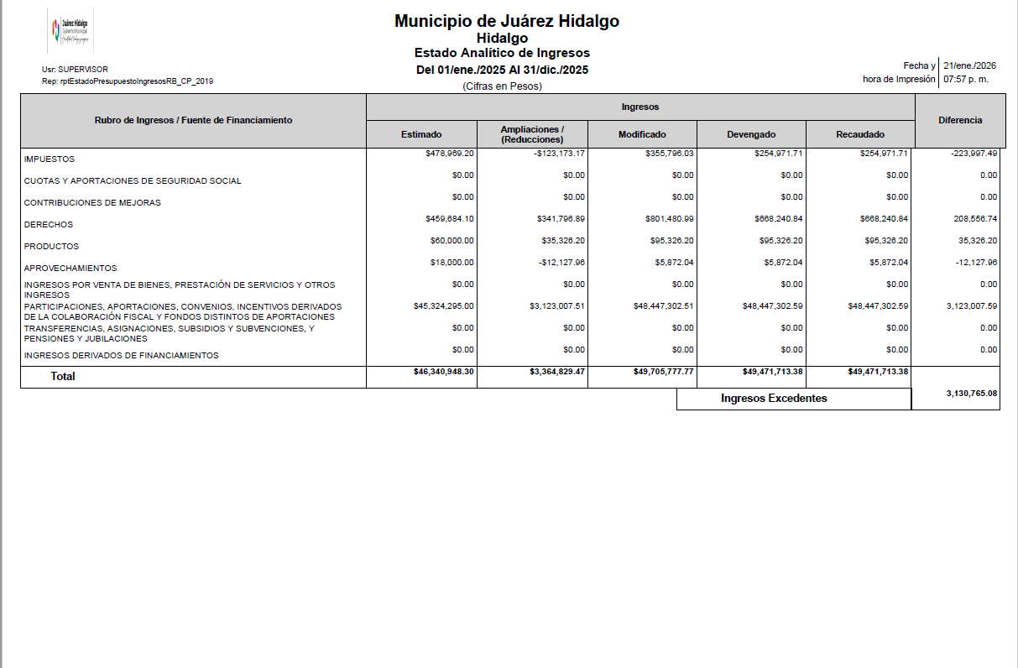

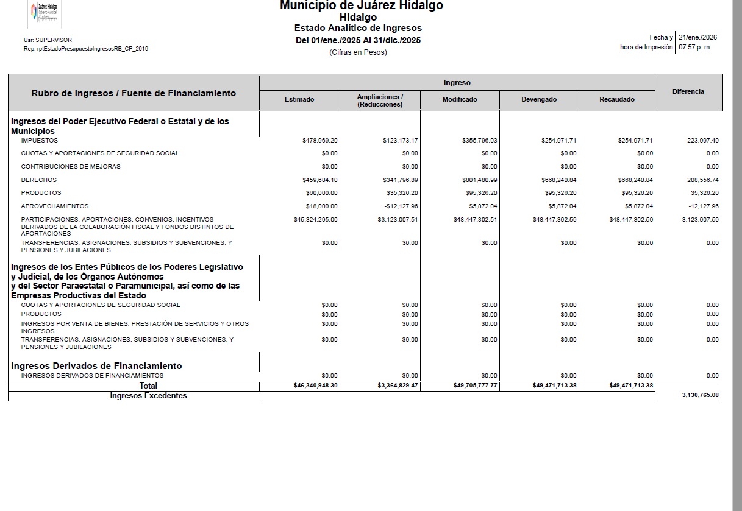
...
 |  |  | c) | La vida útil y los porcentajes de depreciación, deterioro o amortización utilizados en los activos son los que establecen los parámetros de estimación de vida útil por el CONAC.

 |  | 9. | Fideicomisos, Mandatos y Análogos

 |  |  |  | El Municipio no cuenta con fideicomisos, mandatos ni análogos.

 |  | 10. | Reporte de la Recaudación
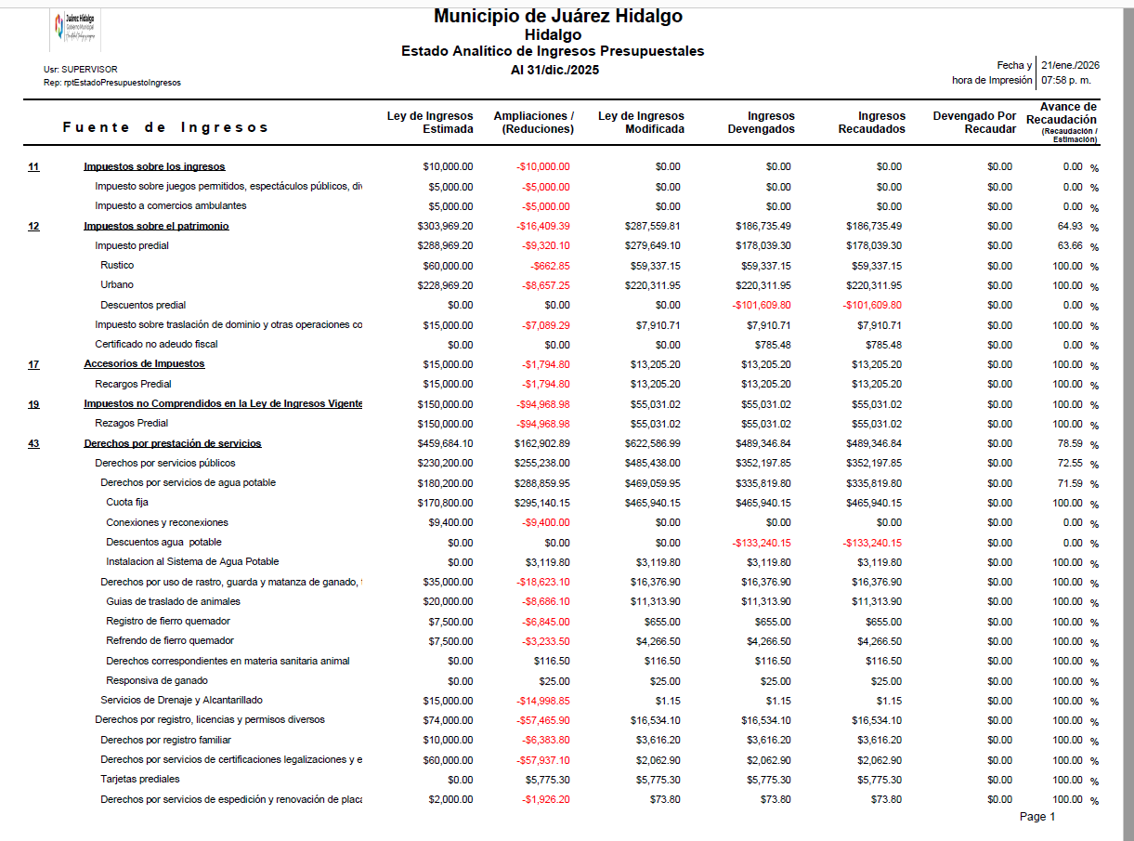

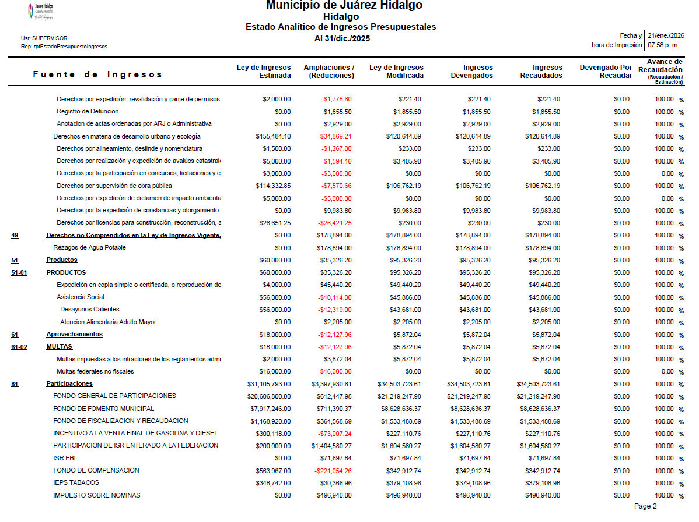

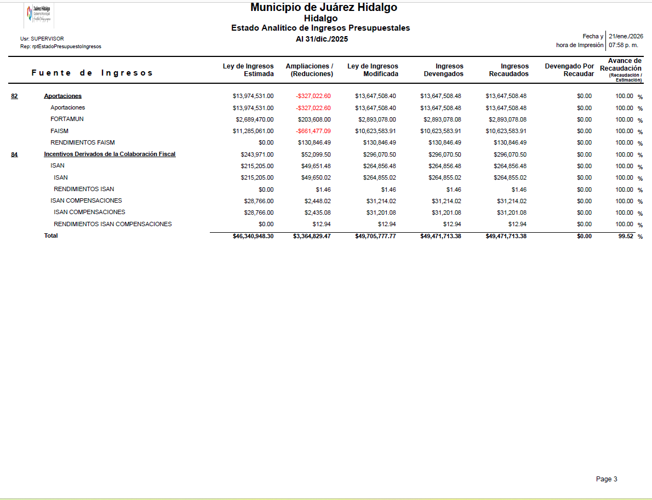

 |  | 11. | Información sobre la Deuda y el Reporte Analítico de la Deuda

 |  |  | El Municipio actualmente no tiene deuda.

 |  | 12. | Calificaciones otorgadas
< |  |  | <

 |  | 13 | Información por Segmentos
...

